상품제안서
셰퍼 에센셜 차량용및 가정용 소화기 1kg | 상품코드: F31291

 |  |  |  |  |  |  | 02-412-0044 | www.easy1.co.kr
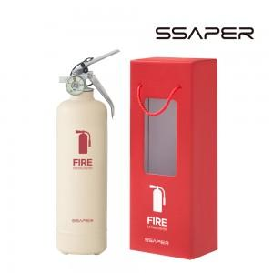

【상세/제작정보】 | <p>배송비무료(택배발송시)&nbsp;</p>

【인쇄/포장옵션】 | 스티커, 컬러필름인쇄 / 포장불가능

【공급단가】 | 수량 | 20~ | 50~ | 100~ | 300~ | 500~
*VAT별도 | 단가 | 33,480원 | 32,920원 | 32,080원 | 31,520원 | 30,690원

【상품 URL】 | http://www.easy1.co.kr/src/goods_detail.php?gdno=31291

